编辑框
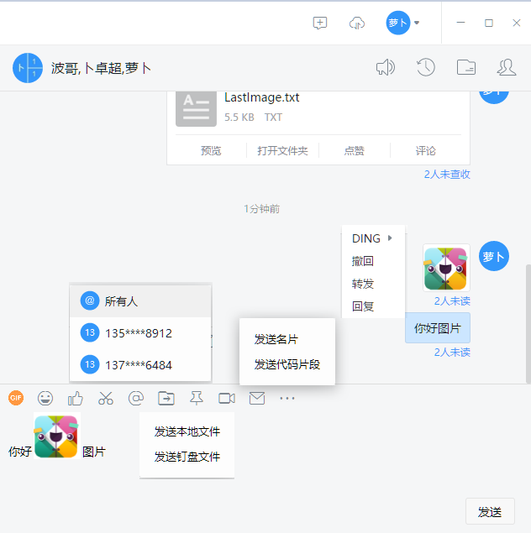
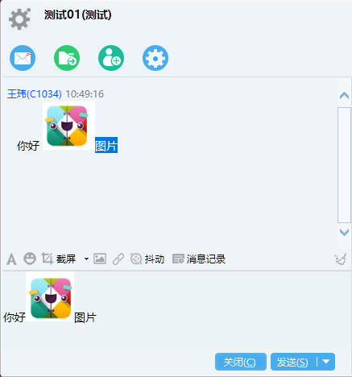

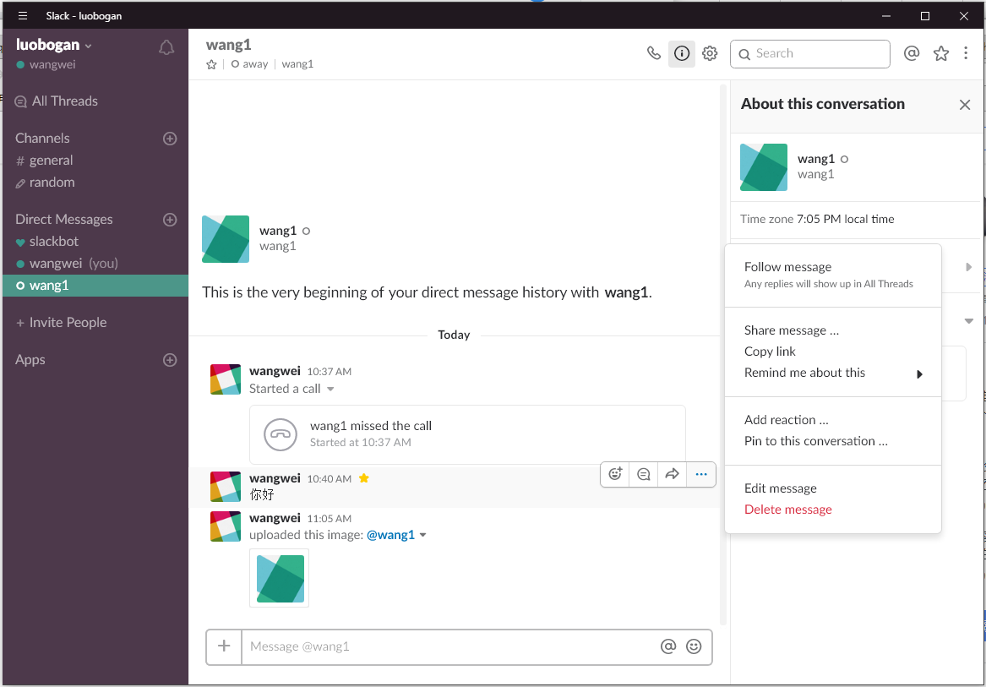

编辑框 | 图片
 | @
 | 表情
 | 文件

消息解析
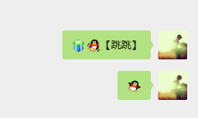
企业微信没有图文混排，但是企业微信的图片拆分，会根据图片所在的位置进行拆分，所以对于收到消息的人来说，这个差距并不大。

 | 微信网页版，图片表情，保存在本地

